★水稲直播推進（石灰窒素） (記載例溶け込み)
 | 様式第３（その３）（第３条関係）
 | （農業経営体強化事業）

 | 環境に配慮した水稲直播きの推進事業実施明細書（石灰窒素散布）

 |  |  |  |  |  |  | ○○町農用地利用改善組合
 | （ 1 / 1 ）
 | 実 施 場 所 （補 助 対 象 地 番）※ |  |  |  | 実施面積 （㎡）※ | 団地 番号 | 購 入 者 氏 名 （経 営 者） | 事業実施年月※ | 購入量 （ｋｇ） | 購入金額 （円）
 | 町名 | 字名 | 親番 | 枝番
 | ○○町 | ○○ | 1 | 1 | 1,000 | 1 | 農務 太郎 | ○○年 ○○月 | 20 | 40,000
 | ○○町 | ○○ | 2 | 2 | 2,000 | 1
 | ○○町 | ○○ | 3 | 1 | 3,000 | 1
 | ○○町 | ○○ | 4 | 2 | 4,000 | 1

 | 計 |  |  |  | 10,000 |  |  |  | 0 | 0

※記載欄の補足
①「実施場所」の欄は、町名・字名・親番・枝番ごとに事業を実施したほ場を全て記載する。
②「実施面積」の欄は、農地台帳上の面積を記載する。
③「団地番号」の欄は、添付する地図に記載した各団地の番号を記載する。
④「購入者氏名」の欄は、石灰窒素を購入し、実施場所で事業を行ったほ場の経営者を記載する。
⑤「事業実施年月」の欄は、石灰窒素の散布を実施した年月を記入すること。ただし、この明細書を提出するときに事業実施年月が未定の場合は、予定年月を記載し、実施した後に事業実施年月を記入した明細書を再提出すること。
⑥「購入量」の欄は、事業に使用した又は使用予定で購入する石灰窒素のkg数を記載する。
⑦「購入金額」の欄は、事業に使用した又は使用予定で購入する石灰窒素に係る購入金額を記載する。

－ 実施場所の図示方法 －

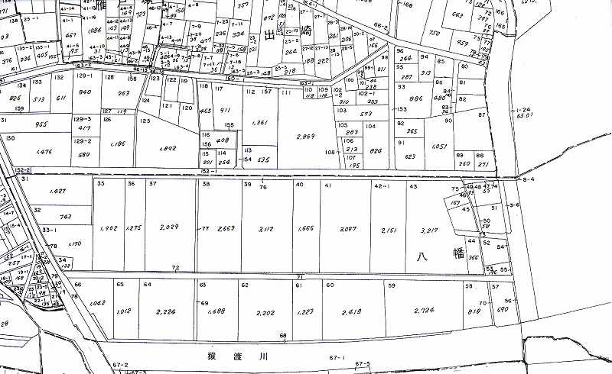
① 実施場所を囲んで、黄色の蛍光ペンで範囲が分かるように着色等してください。
② 事業を実施した団地の経営者氏名を横に記載してください。
③
③ 事業を実施した団地の横に団地番号を記載してください。団地番号は実施明細書と一致するようお願いします。

農務 花子

